Worksheet
 |  |  |  |  | 8 (812) 565 05 34 |  |  | sales@miniworks.ru
 |  |  |  |  | Элиста |  |  | отдел продаж
 |  |  | Адрес |  |  |  |  | Режим работы
 |  |  | Элиста |  |  |  |  | Пн – Пт: с 8:00 до 18:00
ЯЛ16КС
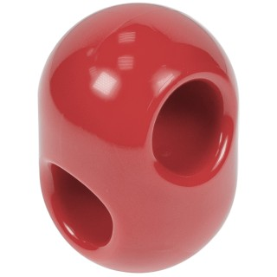 |  | 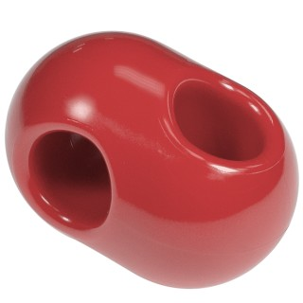 |  | 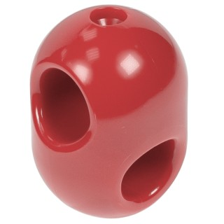 |  | 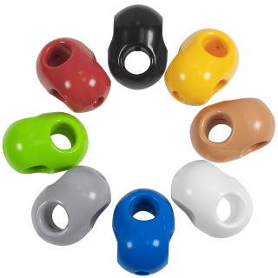
Артикул |  | Цвет |  | от 10000 | от 5000 | от 1000 | от 500 | от 100 | розница | Наличие на 28.07.2026
ЯЛ16ЧС |  | черный |  | 36.60р. | 37.90р. | 39.80р. | 42.80р. | 45.50р. | 50.00р. | 14846
ЯЛ16КС |  | красный |  | 36.60р. | 37.90р. | 39.80р. | 42.80р. | 45.50р. | 50.00р. | 10763
ЯЛ16ЖС |  | желтый |  | 36.60р. | 37.90р. | 39.80р. | 42.80р. | 45.50р. | 50.00р. | 13642
ЯЛ16СЛС |  | салатовый |  | 36.60р. | 37.90р. | 39.80р. | 42.80р. | 45.50р. | 50.00р. | 10705
ЯЛ16СНС |  | синий |  | 36.60р. | 37.90р. | 39.80р. | 42.80р. | 45.50р. | 50.00р. | 4171
ЯЛ16БЖС |  | бежевый |  | 36.60р. | 37.90р. | 39.80р. | 42.80р. | 45.50р. | 50.00р. | 2713
ЯЛ16БС |  | белый |  | 36.60р. | 37.90р. | 39.80р. | 42.80р. | 45.50р. | 50.00р. | 9170
ЯЛ16СС |  | серый |  | 36.60р. | 37.90р. | 39.80р. | 42.80р. | 45.50р. | 50.00р. | 7924
ЯЛ16ОС |  | оранжевый |  | 36.60р. | 37.90р. | 39.80р. | 42.80р. | 45.50р. | 50.00р. | 3407
 | Все цены указаны в рублях и включают в себя НДС. Все цены указаны при условии 100% предоплаты и действительны в течение 5 дней. Все цены указаны при условии самовывоза продукции со склада в г. Элиста (для иногородних клиентов доставка до склада ТК в г. Элиста бесплатна). Все цены указаны за стандартный цвет для каждого вида изделия (изменение цвета на любой из предлагаемой палитры +20% к стоимости, изменение цвета на любой по системе RAL +50% к стоимости). О возможных сроках поставки заказного товара, необходимо уточнять заранее

